Sheet1
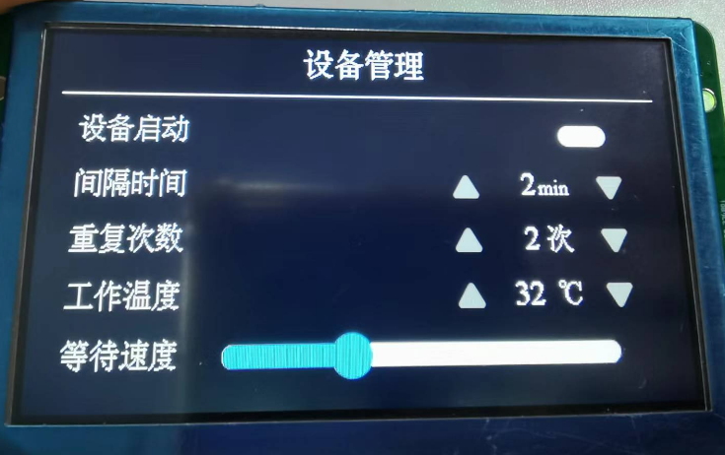
串口屏数据帧格式
HEAD | 设备启动状态 | 间隔时间 | 重复次数 | 工作温度 | 等待速度 | 帧长度 | CHECK
1字节 | 1字节 | 1字节 | 1字节 | 1字节 | 1字节 | 1字节 | 1字节
0xAA | 0-1 | 1~30 | 1~10 | 10~100 | 0~100 | 8 | (A4到G4和)&0xFF

帧示例 AA 00 02 02 20 20 08 F6 波特率115200

显示的效果：

